fibonacci sequence
0 | x | y
1
1
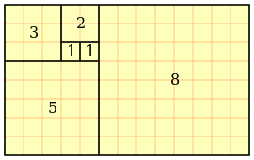
2
3
5 |  |  |  |  | dx | dy | center of the circles
8 |  |  |  | 0 |  |  | x | y
13 |  |  | 1 | haut | 0 | 1 | 0 | 1
21 |  |  | 1 | gauche | -1 | 0 | -1 | 1
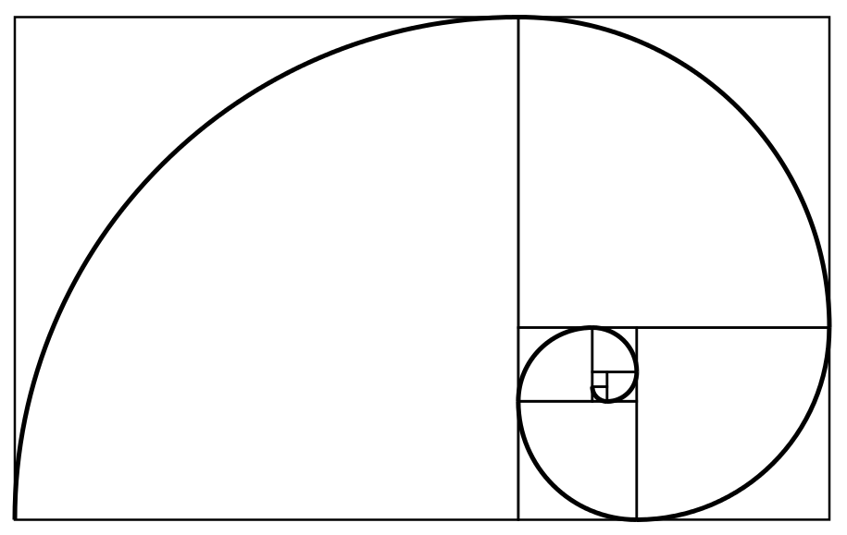
34 |  |  | 2 | bas | 0 | -1 | -1 | -1
55 |  |  | 3 | droite | 1 | 0 | 2 | -1
89 |  |  | 5 | haut | 0 | 1 | 2 | 4
144 |  |  | 8 | gauche | -1 | 0 | -6 | 4
233 |  |  | 13 | bas | 0 | -1 | -6 | -9
377 |  |  | 21 | droite | 1 | 0 | 15 | -9
610 |  |  | 34 |  | 0 | 1 | 15 | 25
987 |  |  | 55 |  | -1 | 0 | -40 | 25
1597 |  |  | 89 |  | 0 | -1 | -40 | -64
2584 |  |  | 144 |  | 1 | 0 | 104 | -64
4181 |  |  | 233 |  | 0 | 1 | 104 | 169
6765 |  |  | 377 |  | -1 | 0 | -273 | 169
10946 |  |  | 610 |  | 0 | -1 | -273 | -441
17711 |  |  |  |  | 1 | 0 | -273 | -441
28657
46368

